결과분석
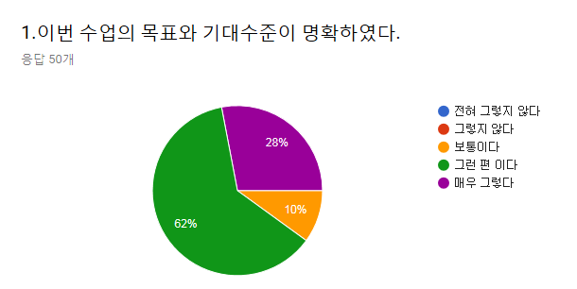
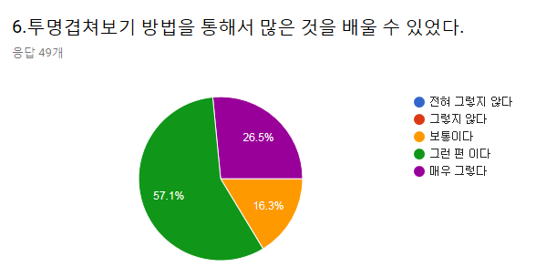
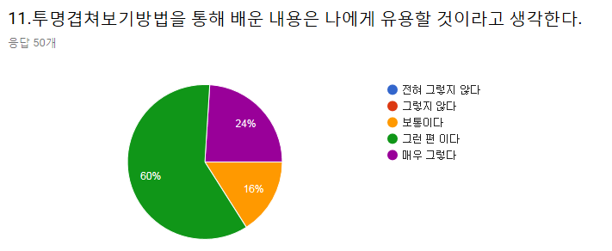
 |  |  |  |  |  |  |  |  |  |  |  |  |  |  | 투명겹쳐보기 방법이 학습에 도움이 되었다면 도움이 된 구체적인 내용을 적어 주십시오. | 해부학 수업의 개선을 위한 의견이 있다면 아래 란에 적어 주십시오
 |  |  |  |  |  |  |  |  |  |  |  |  |  |  | 피부분절들과 척수신경의 분포를 한번에 비교 가능 | 양 너무 많아요
 |  |  |  |  |  |  |  |  |  |  |  |  |  |  | 척수가 어디로 가는지 확실히 잘 보여서 좋았다 | 수업 양에 비해 시간이 적습니다
 |  |  |  |  |  |  |  |  |  |  |  |  |  |  | 신경 위치를 명확히 알 수 있다 | 양이 너무 많아요
 |  |  |  |  |  |  |  |  |  |  |  |  |  |  | 신경분포를 잘 알았습니다 | 양을 적당히!
 |  |  |  |  |  |  |  |  |  |  |  |  |  |  | 시각적으로 도움이 되엇습니다! 감사합니다 | 없다
 |  |  |  |  |  |  |  |  |  |  |  |  |  |  | 신경이 분포되는 두 방식을 모두 적절히 이해할 수 있었다 | 없음
 |  |  |  |  |  |  |  |  |  |  |  |  |  |  | 재밌다 | 조금만 양이 줄었으면 좋겠다
 |  |  |  |  |  |  |  |  |  |  |  |  |  |  | 각 위치 관계를 육안적으로 분리할 수 있는 좋은 방법이었다 | 수업시간을 조금 여유롭게 두고 진도를 천천히 나갔으면 좋겠다. 진도가 너무 빨라요
 |  |  |  |  |  |  |  |  |  |  |  |  |  |  | 이해가 더 명확해졌다
 |  |  |  |  |  |  |  |  |  |  |  |  |  |  | 구체적인 위치 파악과 직관적으로 볼 수 있어서 좋다
 |  |  |  |  |  |  |  |  |  |  |  |  |  |  | 신경분포를 더욱더 효과적으로 이해할 수 있었다.
 |  |  |  |  |  |  |  |  |  |  |  |  |  |  | 이해가 잘 안가던 피부분절과 말초신경분포부위가 좀 이해됬어요
 |  |  |  |  |  |  |  |  |  |  |  |  |  |  | 분절과 신경을 한 눈에 볼 수 있었다
 |  |  |  |  |  |  |  |  |  |  |  |  |  |  | 좀 더 한 눈에 알아보기 쉬운 방법이었다

전혀 그렇지 않다 | 그렇지 않다 | 보통이다 | 그런 편이다 | 매우 그렇다 | 전혀 그렇지 않다 | 그렇지 않다 | 보통이다 | 그런 편이다 | 매우 그렇다 | 전혀 그렇지 않다 | 그렇지 않다 | 보통이다 | 그런 편이다 | 매우 그렇다
0 | 0 | 5 | 31 | 14 | 0 | 0 | 8 | 28 | 13 | 0 | 0 | 8 | 30 | 12

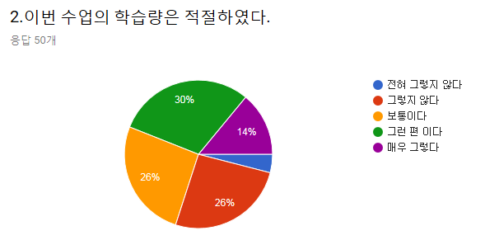
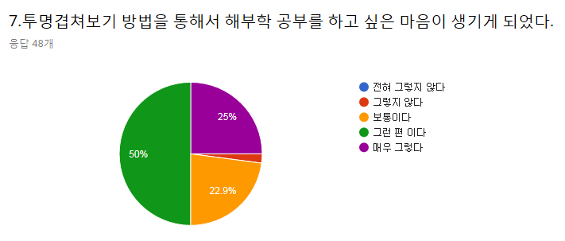
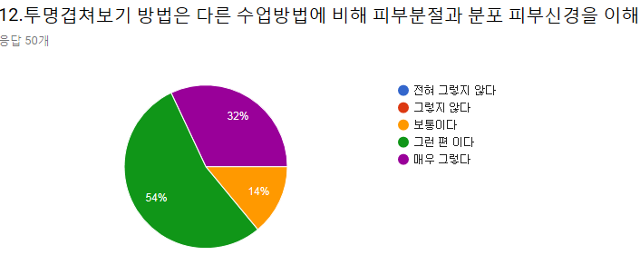

전혀 그렇지 않다 | 그렇지 않다 | 보통이다 | 그런 편이다 | 매우 그렇다 | 전혀 그렇지 않다 | 그렇지 않다 | 보통이다 | 그런 편이다 | 매우 그렇다 | 전혀 그렇지 않다 | 그렇지 않다 | 보통이다 | 그런 편이다 | 매우 그렇다
2(4%) | 13 | 13 | 15 | 7 | 0 | 1(2.1%) | 11 | 24 | 12 | 0 | 0 | 7 | 27 | 16

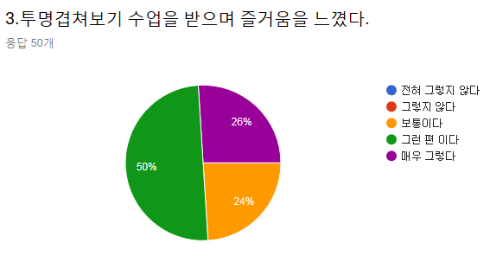
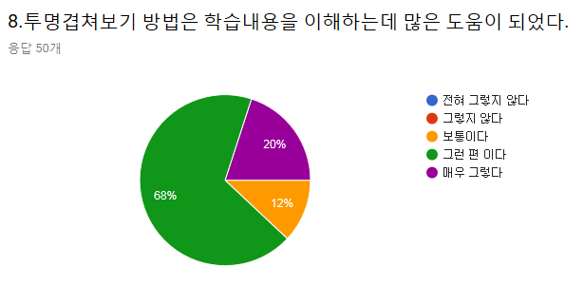
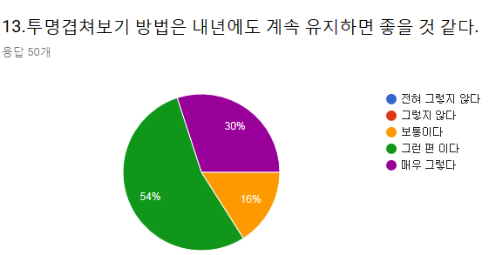

전혀 그렇지 않다 | 그렇지 않다 | 보통이다 | 그런 편이다 | 매우 그렇다 | 전혀 그렇지 않다 | 그렇지 않다 | 보통이다 | 그런 편이다 | 매우 그렇다 | 전혀 그렇지 않다 | 그렇지 않다 | 보통이다 | 그런 편이다 | 매우 그렇다
0 | 0 | 12 | 25 | 13 | 0 | 0 | 6 | 34 | 10 | 0 | 0 | 8 | 27 | 15

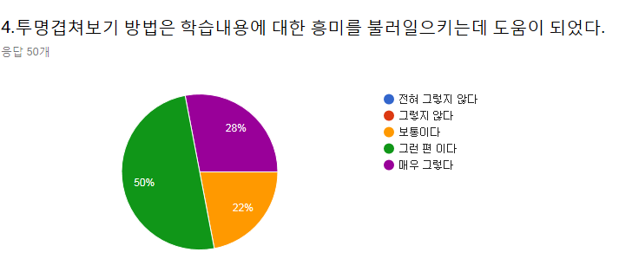
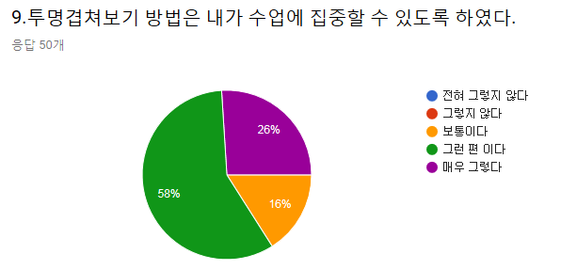
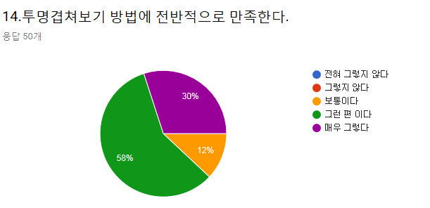

전혀 그렇지 않다 | 그렇지 않다 | 보통이다 | 그런 편이다 | 매우 그렇다 | 전혀 그렇지 않다 | 그렇지 않다 | 보통이다 | 그런 편이다 | 매우 그렇다 | 전혀 그렇지 않다 | 그렇지 않다 | 보통이다 | 그런 편이다 | 매우 그렇다
0 | 0 | 11 | 25 | 14 | 0 | 0 | 8 | 29 | 13 | 0 | 0 | 6 | 29 | 15
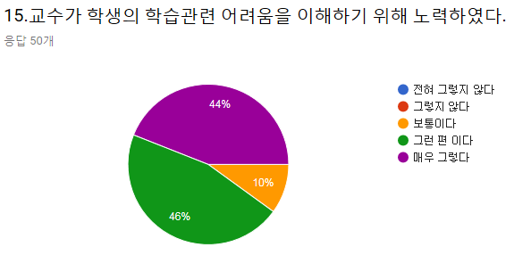
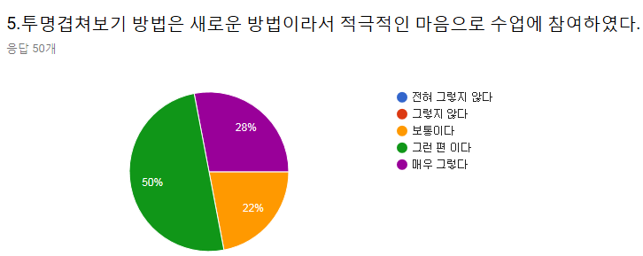
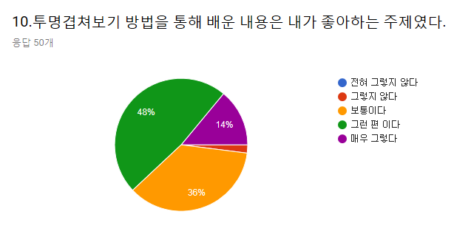

전혀 그렇지 않다 | 그렇지 않다 | 보통이다 | 그런 편이다 | 매우 그렇다 | 전혀 그렇지 않다 | 그렇지 않다 | 보통이다 | 그런 편이다 | 매우 그렇다 | 전혀 그렇지 않다 | 그렇지 않다 | 보통이다 | 그런 편이다 | 매우 그렇다
0 | 0 | 11 | 25 | 14 | 0 | 1(2%) | 18 | 24 | 7 | 0 | 0 | 5 | 23 | 22

